清单
洪湾旧村更新项目周边环山路等市政道路工程勘察设计施工总承包三期石材采购合同工程量清单
工程名称：洪湾旧村更新项目周边环山路等市政道路工程

序号 | 项目名称 | 项目特征描述 | 计量规则 | 计量 单位 | 数量 | 综合单价 |  |  | 合价 | 备注
 |  |  |  |  |  | 不含税 综合单价 | 增值 税率 | 含税 综合单价
1 | 花岗岩侧石 100*40*15cm | 1、材料品种:花岗岩侧石 2、规格:100*40*15cm，倒弧角R-5cm 3、外露面二级抛光处理,花岗岩体积密度≥2.56g/cm3，弯曲强度≥8.3Mpa，饱和极限抗压强度≥131MPa，吸水率≤0.4%，耐磨性≥25（1/cm3） 4、单价包含运费、装卸货及其他费用 5、其他详见相关规范、招标文件及图纸 | 据实计量 | m | 1850.00 |  |  | 0.00 | -
2 | 花岗岩侧石 100*40*15cm(弧形) | 1、材料品种:花岗岩路侧石 2、规格:100*40*15cm(弧形)，倒弧角R-5cm 3、外露面二级抛光处理,花岗岩体积密度≥2.56g/cm3，弯曲强度≥8.3Mpa，饱和极限抗压强度≥131MPa，吸水率≤0.4%，耐磨性≥25（1/cm3） 4、单价包含运费、装卸货、石材异形加工费及其他费用 5、其他详见相关规范、招标文件及图纸 | 据实计量 | m | 400.00 |  |  | 0.00 | - | 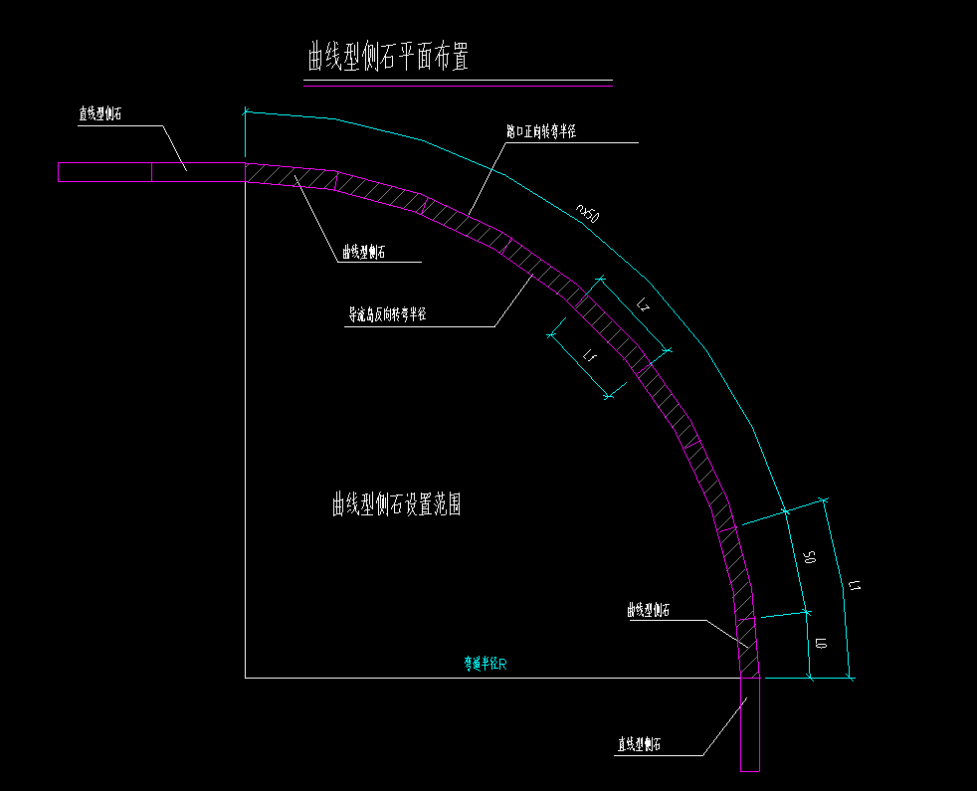
3 | 侧石开孔加工费 | 1、材料品种:花岗岩侧石（开孔） 2、规格:100*40*15cm，倒弧角R-5cm 3、开孔样式按图纸大样 4、开孔规格：50*7*15 两端弧形 | 据实计量 | 个 | 105.00 |  |  | 0.00 | -
4 | 花岗岩平石 50*20*10cm | 1、材料品种:花岗岩平石 2、规格:50*20*10cm 3、外露面二级抛光处理,花岗岩体积密度≥2.56g/cm3，弯曲强度≥8.3Mpa，饱和极限抗压强度≥131MPa，吸水率≤0.4%，耐磨性≥25（1/cm3） 4、单价包含运费、装卸货、石材异形加工费及其他5、其他详见相关规范、招标文件及图纸 | 据实计量 | m | 1250.00 |  |  | 0.00 | -
5 | 芝麻灰烧面花岗岩平石 750*350*100mm | 1、材料品种:芝麻灰烧面花岗岩平石 2、规格:750*350*100mm，倒弧角R-3cm 3、外露面二级抛光处理,花岗岩体积密度≥2.56g/cm3，弯曲强度≥8.3Mpa，饱和极限抗压强度≥131MPa，吸水率≤0.4%，耐磨性≥25（1/cm3） 4、单价包含运费、装卸货及其他费用 5、其他详见相关规范、招标文件及图纸 | 据实计量 | m | 400.00 |  |  | 0.00 | -
6 | 平石斜切加工费 | 1、材料品种:花岗岩平石（斜切） | 据实计量 | 个 | 150.00 |  |  | 0.00 | -
7 | 花岗岩防撞柱 | 1、花岗岩防撞柱 2、材质:采用灰色花岗岩 2、规格：Φ300*800mm 3、1*1削角，内凹1cm涂鲜红色或橘红色逆反射涂料、外露50cm表面按一级光加工 4、以图纸规格及尺寸为准 | 据实计量 | 个 | 88.00 |  |  | 0.00 | - | 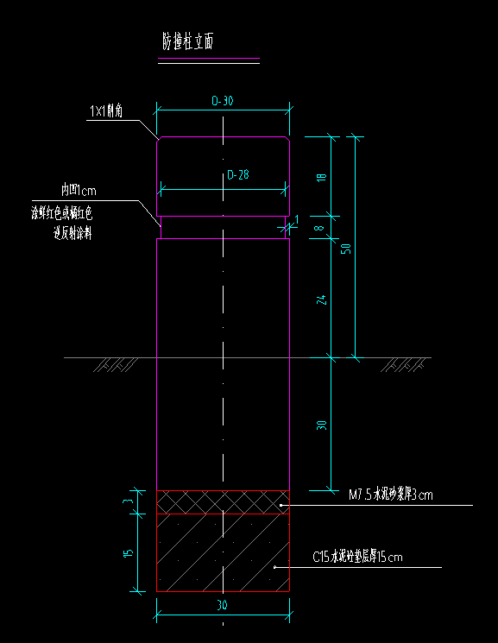
8 | 花岗岩栏杆 | 1、花岗岩栏杆； 2、石材采用芝麻白花岗岩，强度等级不能低于MU120，石材应一致且无裂纹和节理，具有耐风化和抗侵蚀性，用于侵水或潮湿地区的石材软化系数不得低于0.8 3、规格尺寸：栏板：1934*1000mm，栏杆柱：200*200*1450mm；一侧光面、一侧麻面 4、栏杆浮雕、异型综合考虑，以图纸及后续甲方要求为准 | 据实计量 | 米 | 150.00 |  |  | 0.00 | - | 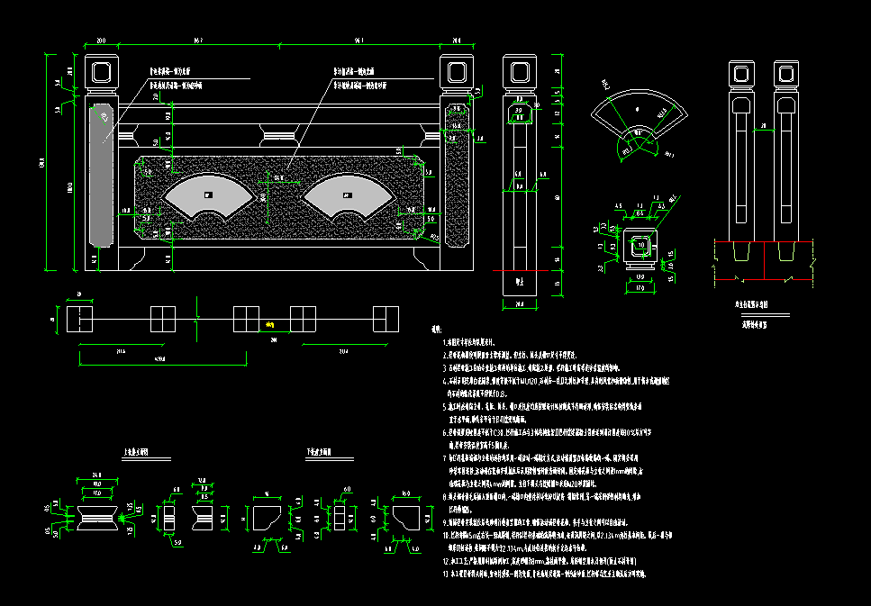
9 | 预留金 |  |  | 项 | 1.00 |  |  |  | 50,000.00
含税总价（含13%增值税专用发票） |  |  |  | 元 |  |  |  |  | 50,000.00

